Fiyatlandırma (Baskılı)
FİYATLANDIRMA TABLOSU | BASKILI

1- | 4 OZ 100 cc

 |  | ADET | AY | BİRİM FİYAT | TOPLAM
 | 230 g/m2 - 70x51x58 mm - 3,30gr | 250,000 | 12 | 0.00 ₺ | 0.00 ₺

2- | 7 OZ 150 ml. HOT DRINKS

 |  | ADET | AY | BİRİM FİYAT | TOPLAM
 | 230 g/m2 - 72x51x80 mm - 4,21gr | 250,000 | 12 | 0.00 ₺ | 0.00 ₺

3- | 7 OZ 150 ml HOT DRINKS |  |  |  |  | 7-8 Oz Double HOT DRİNKS | 7 oz HOT DRİNKS
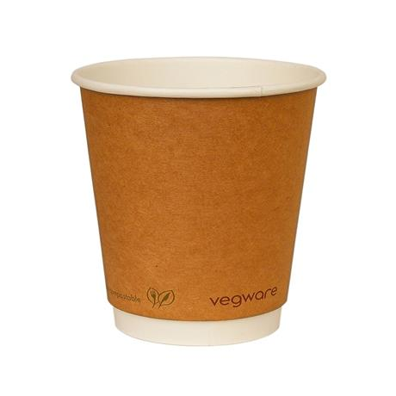
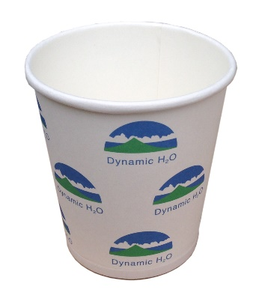
 |  | ADET | AY | BİRİM FİYAT | TOPLAM
 | 300 g/m2 - 72x51x80 mm - 5,27gr | 250,000 | 12 | 0.00 ₺ | 0.00 ₺

4- | 7 OZ Dubble HOT DRINKS

 |  | ADET | AY | BİRİM FİYAT | TOPLAM
 | 7 OZ Dubble HOT DRINKS | 250,000 | 12 | 0.00 ₺ | 0.00 ₺

5- | 8 OZ Dubble HOT DRINKS

 |  | ADET | AY | BİRİM FİYAT | TOPLAM
 | 8 OZ Dubble HOT DRINKS | 250,000 | 12 | 0.00 ₺ | 0.00 ₺

6- | 11-14 OZ DOUBLE WALL DRINKS

 |  | ADET | AY | BİRİM FİYAT | TOPLAM
 | 250/300 ml. - 90x60x110 | 250,000 | 12 | 0.00 ₺ | 0.00 ₺

7- | KLİŞE BEDELİ

 |  | ADET | AY | BİRİM FİYAT | TOPLAM
 | Renk Başına | 4 | 12 | 0.00 ₺ | 0.00 ₺

 | TOPLAM BEDEL BASKILI

 | 0.00 ₺

Fiyatlar KDV hariçtir.
Tüm fiyatlar Aralık 2016'ya kadar geçerli olacaktır.
Sözleşme 1 Aralık 2015 - 1 Aralık 2016 tarihleri arasında geçerli olacaktır.
İstanbul Bilgi Üniversitesi yukarıda belirtilen adetlerde değişiklik yapma hakkını saklı tutar.
1, 2 ve 4 numaralı ürünlerdeki fiyatlandırma bilgi amaçlı olup, aylık alımlar 3 numaralı üründen ortalama 250,000 adet olacaktır.

